Sheet1
1、批量下载
 | dll加入gac命令： | gacutil -i d:/ICSharpCode.SharpZipLib.dll
 | 创建文件夹《DownLoadFiles》： | C:\Program Files\Common Files\Microsoft Shared\Web Server Extensions\16\TEMPLATE\LAYOUTS
 | 文件夹需要EveryOne的所有权限

2.创建列表

 | 创建《超链接或图片》类型的字段，默认是超链接，以下列表红色字段需要图片类型
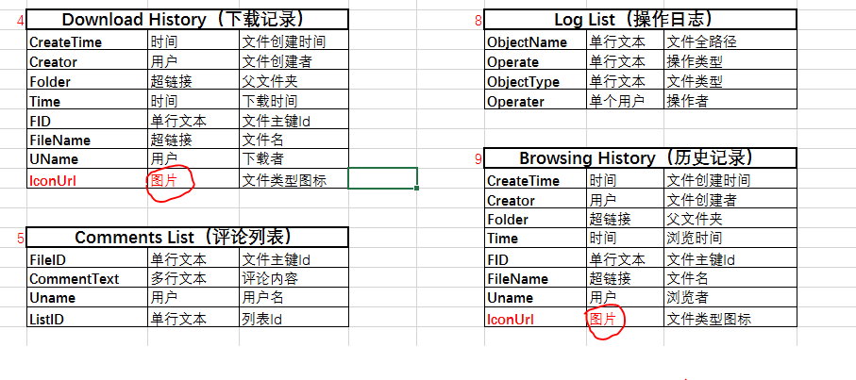

3、隐藏新建列表或文件字段

 | 列表——>高级设置——>内容类型（ 是否允许管理内容类型?设置为：是）

 | 设置页面中点击项目（文档库为文档）

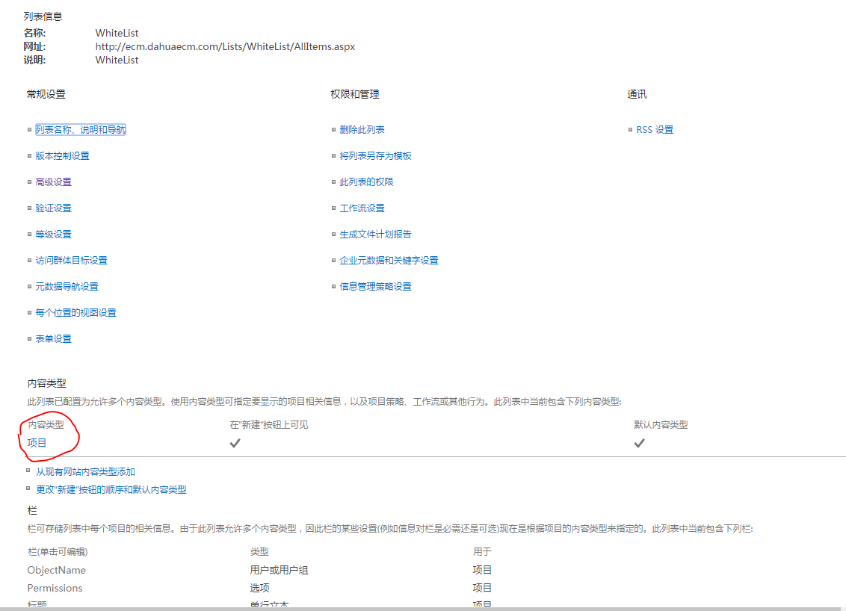

 | 例如隐藏标题，点击标题


 | 然后就可以设置是否影藏了

